宠物装备
宠物装备详情
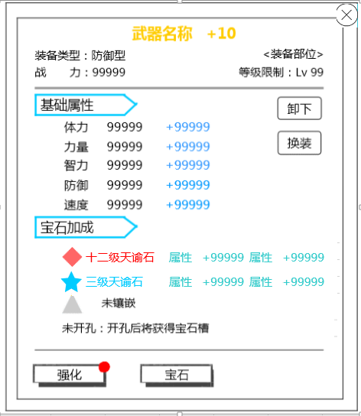
 |  |  | 中文 | 英文
 |  |  | 装备类型 | Type
 |  |  | 战力： | BP:
 |  |  | 装备部位 | Fitting Place
 |  |  | 武器 | Weapon
 |  |  | 护腰 | Belt
 |  |  | 护甲 | Armor
 |  |  | 手镯 | Bracelet
 |  |  | 戒指 | Ring
 |  |  | 护身符 | Amulet
 |  |  | 等级限制 | Level
 |  |  | 基础属性 | Base Attributes
 |  |  | 体力 | STA
 |  |  | 力量 | STR
 |  |  | 智力 | INT
 |  |  | 防御 | DEF
 |  |  | 速度 | SPD
 |  |  | 宝石加成 | Gem Casting
 |  |  | 该品质装备不可镶嵌宝石 | This equipment quality is unable to insert Gems.
 |  |  | 未开孔：开孔后将获得宝石槽 | Open Sockets: Reveals a Gem slot after opening.
 |  |  | 未镶嵌 | Not engraved
 |  |  | 卸下 | Remove
 |  |  | 换装 | Change
 |  |  | 打造 | Forge
 |  |  | 镶嵌 | Embed

装备列表详情
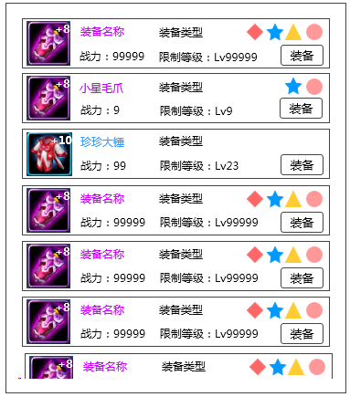

 |  |  | 中文 | 英文
 |  |  | 防御型 | Defense Type
 |  |  | 物理型 | PHYS Type
 |  |  | 法术型 | Magic Type
 |  |  | 支援型 | Support Type
 |  |  | 装备 | Equip

装备强化、进阶界面
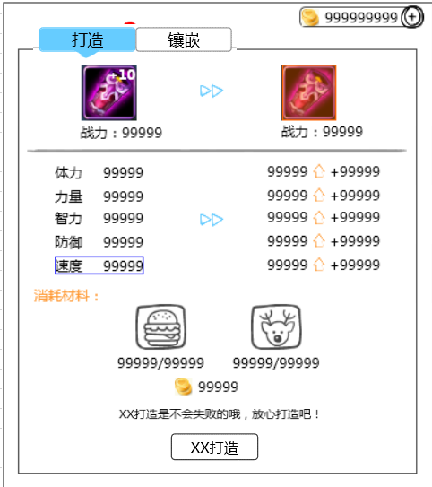
 |  |  | 中文 | 英文
 |  |  | 强化 | Upgrade
 |  |  | 进阶 | Evolve
 |  |  | 消耗材料 | Materials Consumed
 |  |  | 打造 | Forge
 |  |  | 强化打造 | Advance
 |  |  | 打造是有一定成功率的，打造失败将损失打造材料 | Forging has a set success rate. If it fails, the materials will be lost.
 |  |  | 强化打造是不会失败的，放心打造吧 | Advancing equipment cannot fail, don't worry!
 |  |  | 恭喜，装备打造已满 | Congratulations! Equipment has been fully forged.
 |  |  | 打造已达当前人物等级最强效果，快去升级吧！ | Forge has already reached the maximum effects for the level of the current character. Go level up!!!

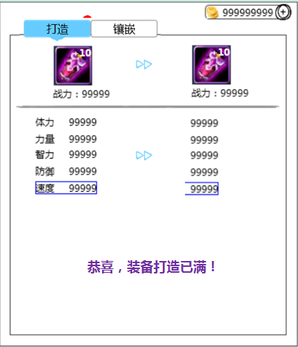

 |  |  | 中文 | 英文
 |  |  | 恭喜，装备打造已满！ | Congratulations! Equipment has been fully forged!

装备宝石镶嵌
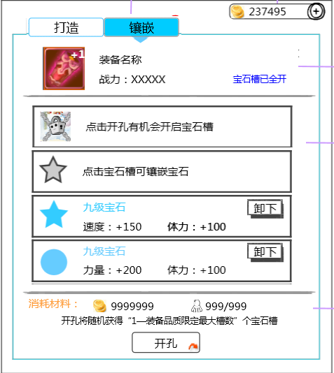

 |  |  | 中文 | 英文
 |  |  | 宝石槽已全开 | Gem slots are full.
 |  |  | 点击开孔有机会开启宝石槽 | Tap 'Open Sockets' for a chance of revealing Gem slots.
 |  |  | 点击宝石槽可镶嵌宝石 | Tap a Gem slot to insert a Gem.
 |  |  | 请从右侧宝石列表选择镶嵌的宝石 | Please select a Gem from the list on the right.
 |  |  | 开孔将随机获得“1—装备品质限定最大槽数“ | Opening Sockets will randomly reveal between "1 and the equipment's maximum amount" of slots.
 |  |  | 开孔 | Open Sockets

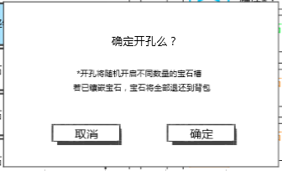
 |  |  | 中文 | 英文
 |  |  | 确定开孔么？ | Confirm Open Sockets?
 |  |  | 开孔将随机开启不同数量的宝石槽 | Opening Sockets will randomly reveal different amounts of Gem slots.
 |  |  | 若已镶嵌宝石，宝石将全部返还到背包 | Any inserted Gems will all be returned to your Bag.
 |  |  | 取消 | Cancel
 |  |  | 确定 | OK

提示信息
 | 中文 | 英文
 | 恭喜，宠物经验+9999 | Congratulations! Monster EXP + 9999!
 | 技能点数已满，快来升级技能吧 | Ability points at max, level up your abilities!
 | 需求道具不足 | Insufficient amount of required items.
 | 战力上升/下降9999 | BP increase/decrease 9999
 | 宠物锁定成功 | Monster is now locked.
 | 打造成功 | Forge success!
 | 打造失败 | Forge failed.
 | 宠物解锁成功 | Monster is now unlocked.

商店
商店界面
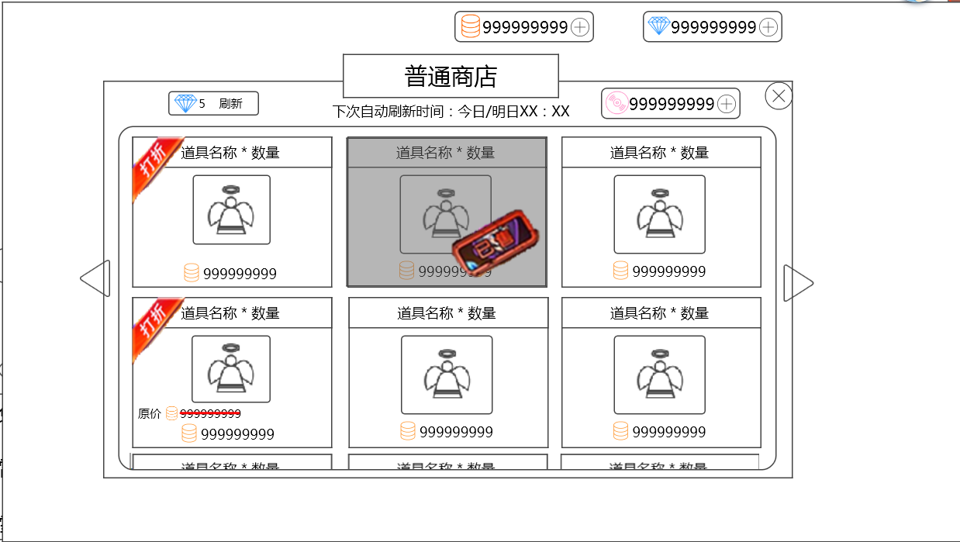
 |  |  |  | 中文 |  | 英文
 |  |  |  | 普通商店 |  | Normal Store
 |  |  |  | 公会商店 |  | Guild Store
 |  |  |  | 下次自动刷新时间：今日/明日XX：XX |  | Next Refresh: Today/Tomorrow XX:XX
 |  |  |  | 刷新 |  | Refresh
 |  |  |  | 打折 |  | Sale
 |  |  |  | 已售 |  | Sold Out!
 |  |  |  | 原价 |  | Original Price

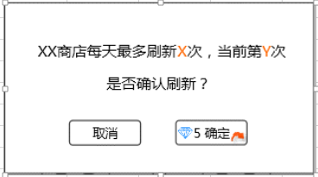
 |  |  |  | 中文 |  | 英文
 |  |  |  | XX商店每天最多刷新X次，当前第Y次 |  | The store can be refreshed a maximum of X times per day. This is refresh number Y.
 |  |  |  | 是否确认刷新？ |  | Continue?

 |  |  |  |  | 修改了一下

 |  | 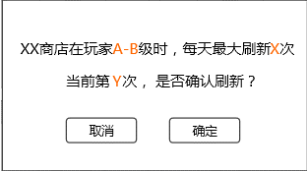 |  | XX商店在玩家A—B级时，每天最多刷新X次 |  | Players level A-B may refresh the XX Store X times per day. This is refresh number Y. Continue?
 |  |  |  | 当前第Y次，是否确认刷新？

 |  |  |  | 今日还可刷新Y次，是否确认刷新？ |  | You can refresh Y more times today. Continue?
今日还可刷新Y次，是否确认刷新？

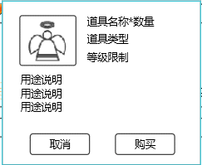
 |  |  |  | 中文 |  | 英文
 |  |  |  | 购买 |  | Purchase

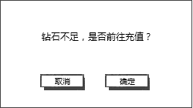

 |  |  |  | 中文 |  | 英文
 |  |  |  | 钻石不足，是否前往充值？ |  | Not enough Diamonds. Would you like to get more?

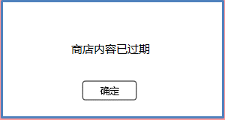
 |  |  |  | 中文 |  | 英文
 |  |  |  | 商店内容已过期 |  | Store items have already expired.

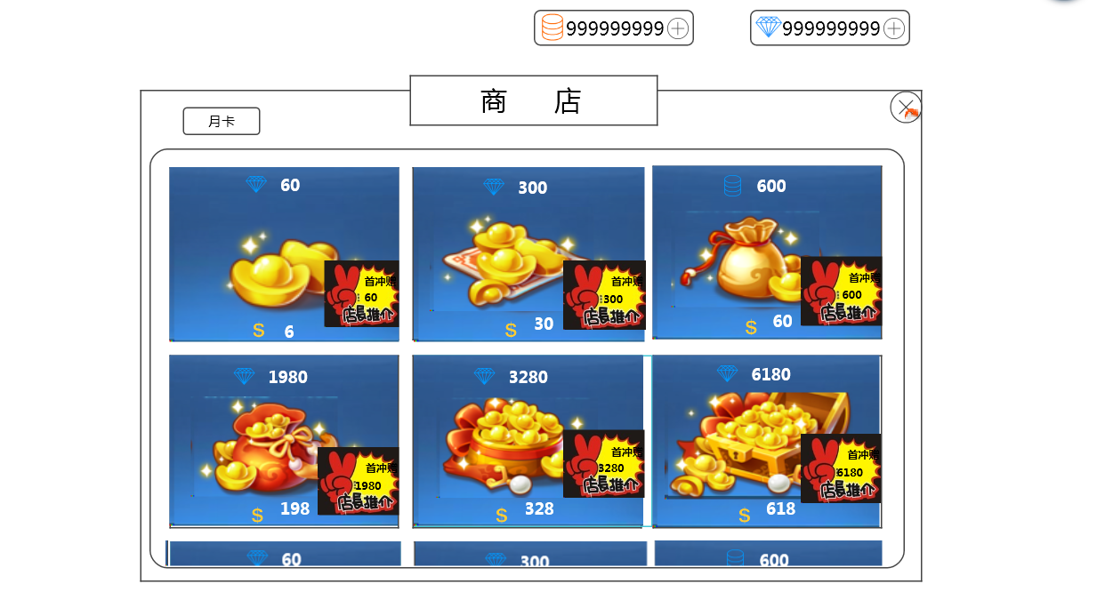
商城界面
 |  |  |  | 中文 |  | 英文
 |  |  |  | 商城 |  | Store
 |  |  |  | 月卡 |  | Monthly Card
 |  |  |  | 首充赠送XX钻石 |  | Receive an extra XX Diamonds with purchase.

月卡界面
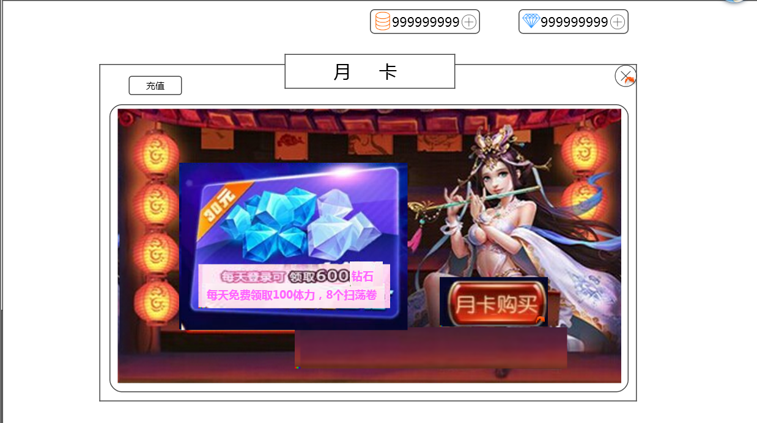
 |  |  |  | 中文 |  | 英文
 |  |  |  | 特权剩余时间：XX天 |  | Benefits Time Remaining: XX Day(s)
 |  |  |  | 月卡购买 |  | Get Monthly Card
 |  |  |  | 已购买 |  | Purchased
 |  |  |  | 确定购买30天月卡？ |  | Confirm purchase of 30 day Monthly Card?
 |  |  |  | 充值 |  | Top-Up

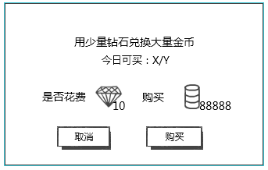
钻石换金币 |  |  |  | 中文 |  | 英文
 |  |  |  | 用少量钻石兑换大量金币 |  | Use a small amount of Diamonds to exchange for a large amount of Coins.
 |  |  |  | 今日可买：X/Y |  | Can purchase today: X/Y
 |  |  |  | 是否花费 |  | Spend

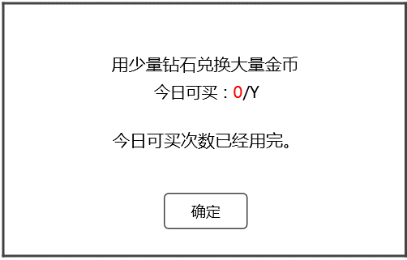
 |  |  |  | 中文 |  | 英文
 |  |  |  | 今日可买次数已经用完。 |  | You have purchased the maximum amount for today.

提示信息
 | 中文 |  | 英文
 | 成功购买XXX*数量（XXX为道具名称） |  | Successfully purchased XXX * amount.
 | 购买成功 |  | Purchase success!
 | 货币不足，无法购买 |  | Insufficient currency, unable to purchase.
 | 无法继续购买 |  | Unable to continue purchase.

IM
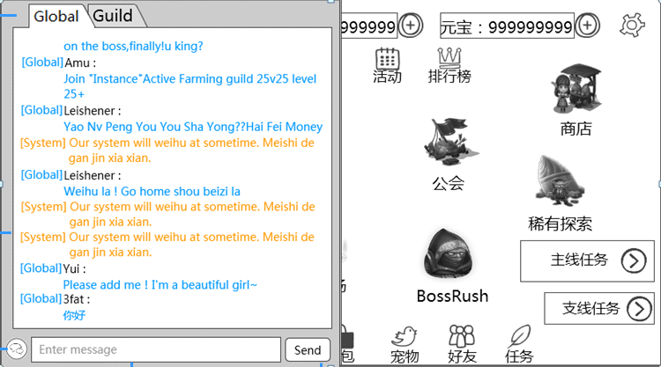
 |  |  | 中文 | 英文
 |  |  | 世界 | Global
 |  |  | 公会 | Guild
 |  |  | 发送 | Send
 |  |  | 系统 | System
 |  |  | 请输入信息 | Please enter message

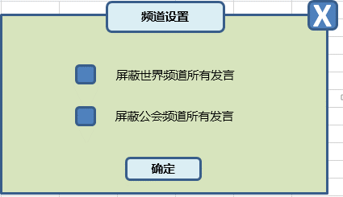
 |  |  | 中文 | 英文
 |  |  | 频道设置 | Chat Settings
 |  |  | 屏蔽世界频道所有发言 | Block all Global Chat messages
 |  |  | 屏蔽公会频道所有发言 | Block all Guild Chat messages

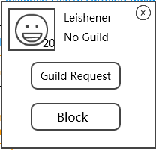
 |  |  | 中文 | 英文
 |  |  | 未加入公会 | No guild
 |  |  | 邀请入会 | Invite to guild
 |  |  | 屏蔽 | Block
 |  |  | 确定屏蔽聊天么？ | Confirm block chat?
 |  |  | （可以在系统设置取消屏蔽） | (Blocked chats can be managed in system settings)

提示信息
 | 中文 | 英文
 | 请您输入内容 | Please enter message to send.
 | 您发送过于频繁，请稍后再试 | You have sent messages too frequently. Please try again later.
 | 您还没有公会 | You have not joined a Guild.
 | 您发送的内容含有非法信息，不能发送 | Message contains illicit content, unable to send.
 | 屏蔽聊天成功 | Chat is now blocked.
 | 屏蔽名单已满，请先去系统设置中清理再操作 | Block list is full. Please clear some blocked chats in System Settings, and try again.

邮箱
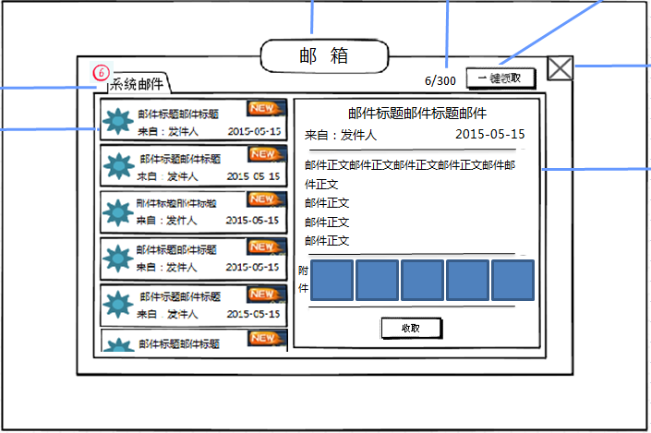
 |  |  | 中文 | 英文
 |  |  | 邮箱 | Inbox
 |  |  | 系统邮件 | System
 |  |  | 来自： | From:
 |  |  | 一键领取 | Collect All
 |  |  | 附件 | Attachments
 |  |  | 收取 | Collect

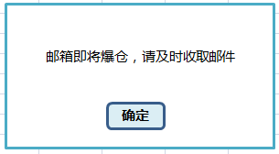
 |  |  | 中文 | 英文
 |  |  | 邮箱即将爆仓，请及时收取邮件 | Your inbox is almost full, be sure to promptly collect mails!

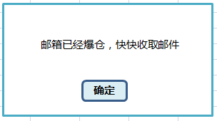
 |  |  | 中文 | 英文
 |  |  | 邮箱已经爆仓，快快收取邮件 | Your inbox is full, go collect some mails!

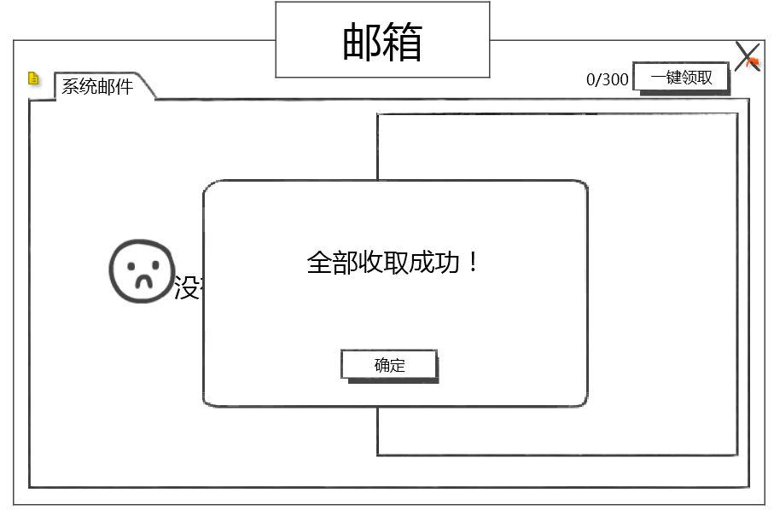
 |  |  | 中文 | 英文
 |  |  | 全部收取成功！ | Collected all!

提示信息
 | 中文 | 英文
 | 没有可操作的邮件哦！ | Currently no mail to be collected.
 | 收取成功！ | Collected!
 | 金币要装不下啦，收取失败！ | Coin limit reached. Failed to collect.
 | 钻石要装不下啦，收取失败！ | Diamond limit reached. Failed to collect.

任务
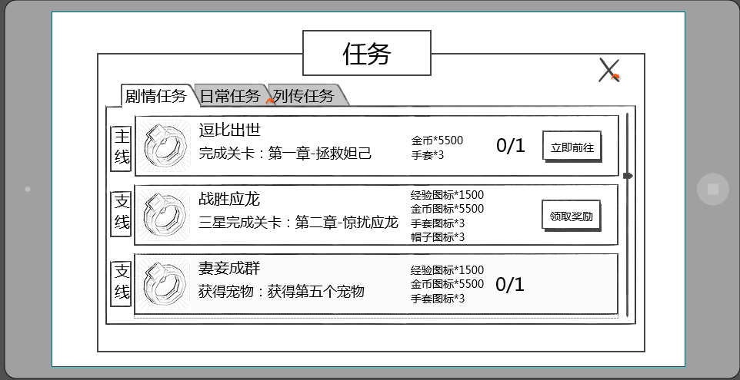
中文 | 英文
任务 | Mission
剧情任务 | Storyline
日常任务 | Daily
列传任务 | Chronicle
主线任务 | Primary Mission
支线任务 | Side Mission
通关副本：第X章-副本名称 | Clear stage: Chapter X - Stage Name
三星通关副本：第X章-副本名称 | Clear stage with 3-Stars: Chapter X - Stage Name
通关精英副本：第X章-副本名称 | Clear Heroic stage: Chapter X - Stage Name
三星通关精英副本：第X章-副本名称 | Clear Heroic stage with 3-Stars: Chapter X - Stage Name
完成n次任意副本 | Complete any n stages
完成n次任意困难副本 | Complete any n difficult stages
完成n次竞技场挑战 | Complete n challenges in Arena
升级n次技能 | Level up abilities n times
购买n次金币 | Buy Gold Coins n times
角色等级达到X级 | Reach character level X
携带的宠物最高等级达到X级 | Have a monster reach a max of level X
携带紫色品级的宠物达到x个 | Have X purple quality monsters
时间未到 | Available Later
领取奖励 | Collect Reward
立刻前往 | Go Now

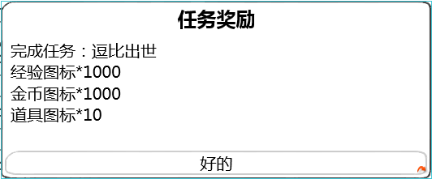

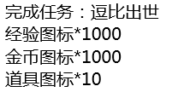
中文 | 英文
任务奖励 | Mission Reward
完成任务 | Mission Completed
好的 | OK

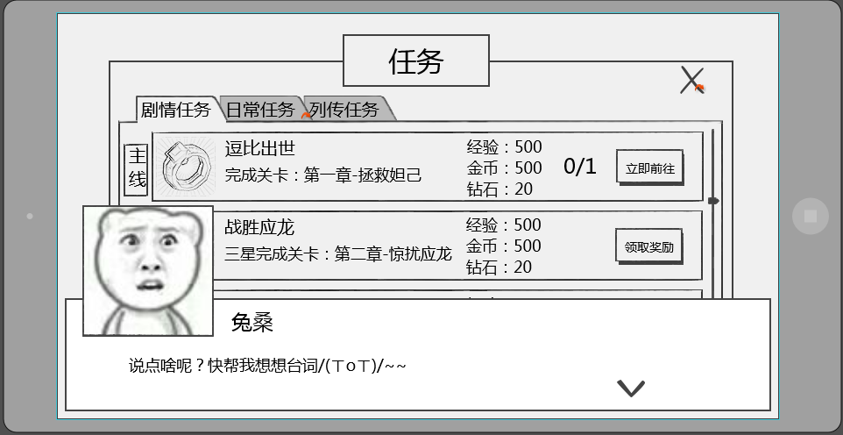
跳过
中文 | 英文
跳过 | Skip

宠物列表、宠物自身相关（不含装备）
玩家拥有宠物界面
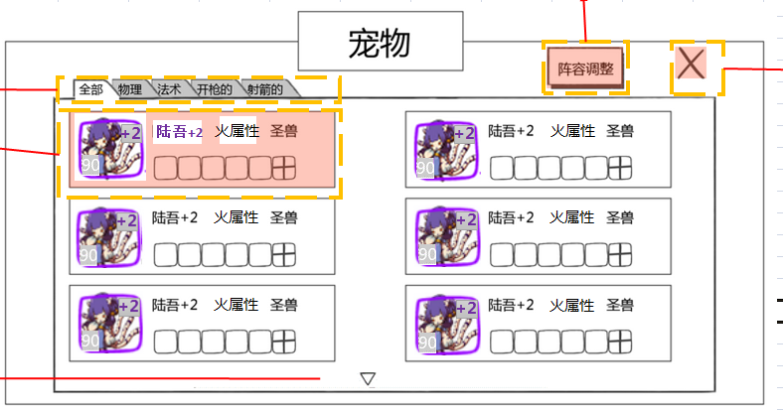
 | 中文 | 英文
 | 宠物 | Monsters
 | 全部 | All
 | 火属性 | Fire
 | 木属性 | Grass
 | 水属性 | Water
 | 光属性 | Light
 | 暗属性 | Dark

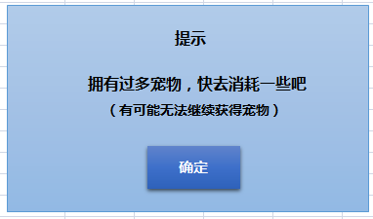
 | 中文 | 英文
 | 提示 | Notice
 | 拥有过多宠物，快去消耗一些吧 | You have too many monsters, go and consume some!
 | （有可能无法继续获得宠物） | (You may possibly not receive any more monsters)

宠物详情界面
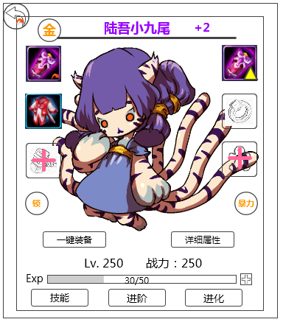
 | 中文 | 英文
 | 一键装备 | Equip Now
 | 详细属性 | Details
 | 战力： | BP:
 | 技能 | Abilities
 | 进阶 | Advance
 | 进化 | Evolve
 | 勇敢 | Valor
 | 聪慧 | Spiritual
 | 狡猾 | Mischievous
 | 互助 | Collaborate
 | 善良 | Compassion
 | 谨慎 | Humility

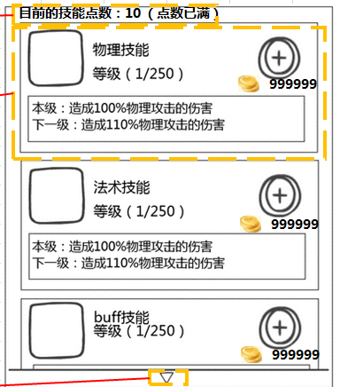
宠物技能介绍界面
 | 中文 | 英文
 | 目前的技能点数： XX （点数已满） | Current Ability Points: XX (Full)
 | 物理技能 | PHYS ATK
 | 法术技能 | MAGIC ATK
 | 大招 | Ultimate
 | buff技能 | Buff Ability
 | 被动技能 | Passive Ability
 | 等级:（X/Y） | LVL:
 | 本级： | Current:
 | 下一级： | Next LVL:
 | 当前技能已达到最高等级 | Ability currently at its max LVL

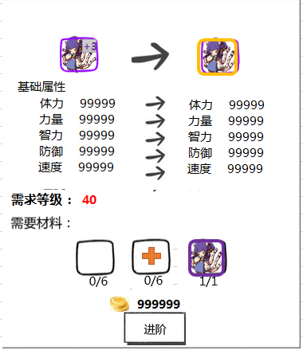
宠物进阶界面
 | 中文 | 英文
 | 基础属性 | Base Attributes
 | 体力 | STA
 | 力量 | STR
 | 智力 | INT
 | 防御 | DEF
 | 速度 | SPD
 | 需求等级 | Req. LVL
 | 需求材料 | Req. Materials
 | 进阶 | Advance
 | 进阶完成 | Advancement Complete

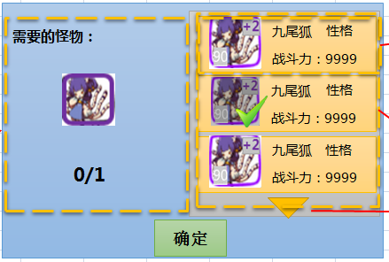
 | 中文 | 英文
 | 需要的怪物 | Req. Monsters
 | 战斗力： | BP：

 | 中文 | 英文
 | 生命 | HP
 | 耐力 | EDR

